UI정보구조설계하기
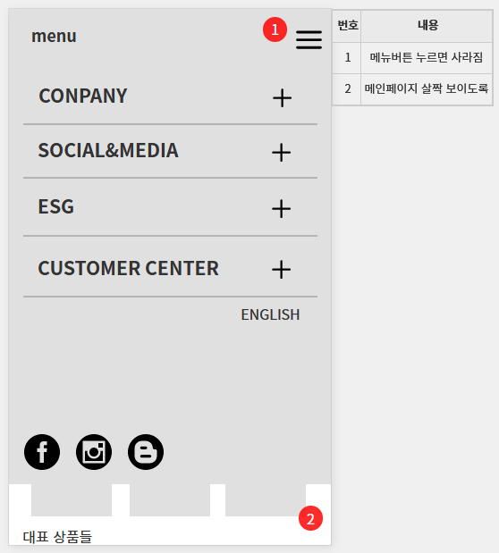
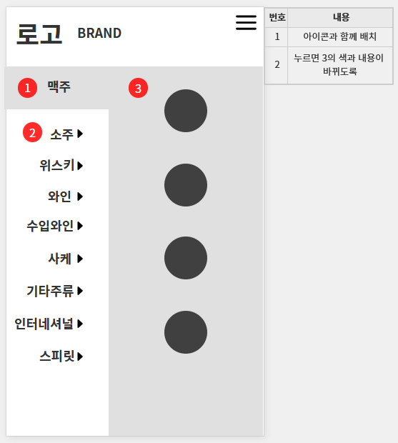
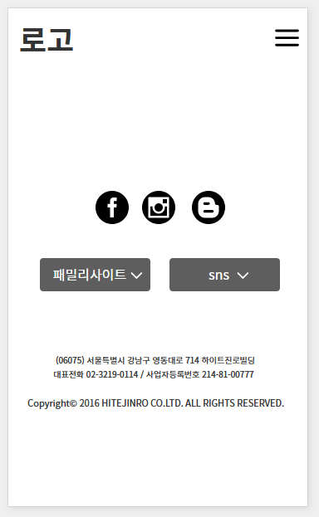
스마트 문화앱.UX설계 기초 정보 - 하이트진로 |  |  | 정보의 구조화 |  |  | 모바일 와이어프레임
항목 | 내용 | 비고 | 항목 | 내용 | 비고 | 항목 | 내용 | 비고
작성자 | 이다솜 |  | 메뉴 구조도 |  |  |  | 와이어 프레임 - 이미지
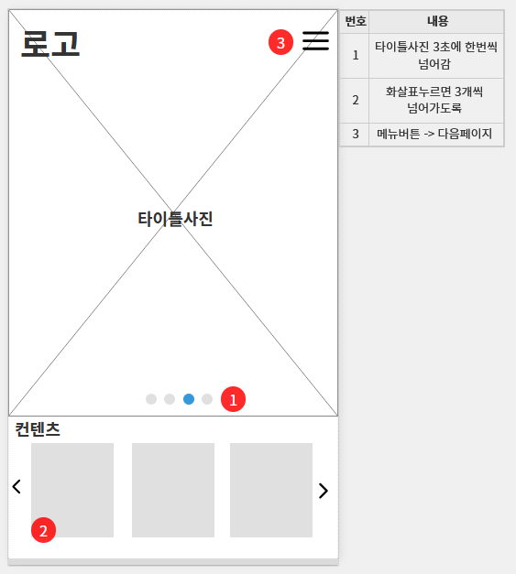
홈페이지 주소 | https://hitejinro.com/
작업기간 | 2024.06.21 - 2024.07.03

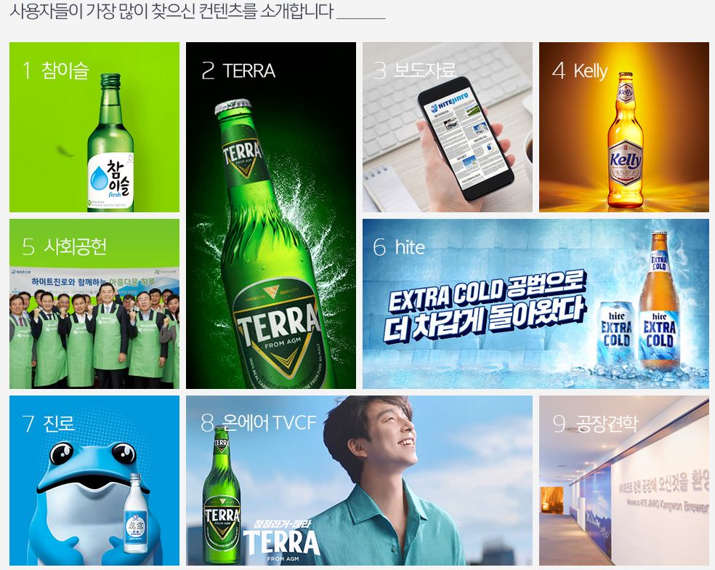
 |  |  | 인덱스 컨텐츠

워크플로우제작하기
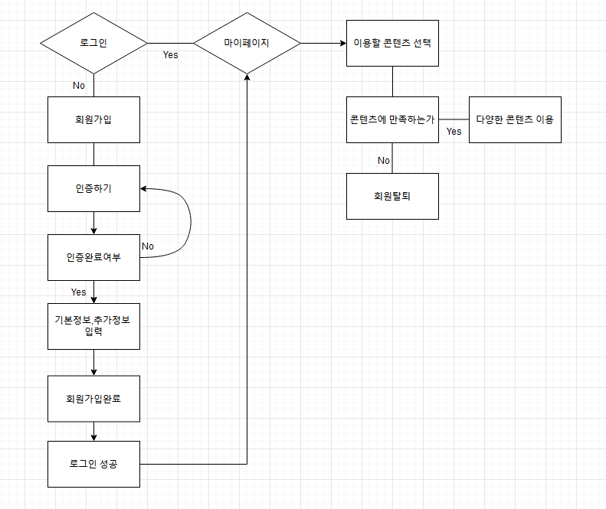
하이트 진로 로그인 워크플로우
항목 | 내용 | 비고
워크플로우 | https://www.google.com/search?client=firefox-b-d&sca_esv=562916950&sxsrf=AB5stBgiQ6-11KMjMS2tRK5tNuW5QZTGYw:1693962384444&q=%EC%9B%B9%EC%82%AC%EC%9D%B4%ED%8A%B8+%EC%9B%8C%ED%81%AC%ED%94%8C%EB%A1%9C%EC%9A%B0&tbm=isch&source=lnms&sa=X&ved=2ahUKEwj31r_R5ZSBAxXVbPUHHcBEDBIQ0pQJegQIDBAB&biw=1920&bih=927&dpr=1

